关系图
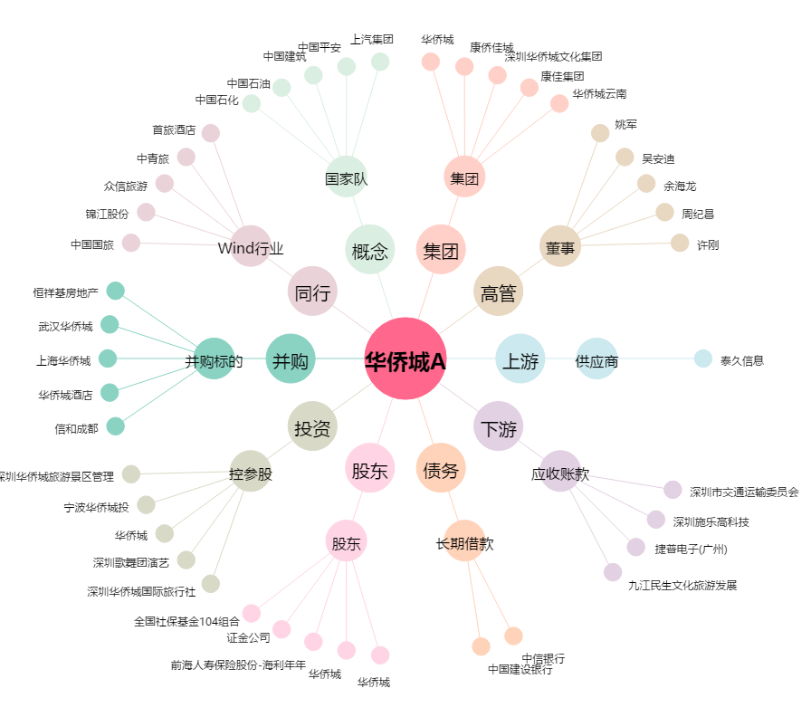
华侨城A[000069.SZ] - 关系概览图

